상품제안서
아이리버 도미노스틱 3.0 USB (16~128G) | 상품코드: S21241

 |  |  |  |  |  |  | 02-713-8555 | www.synergygift.co.kr
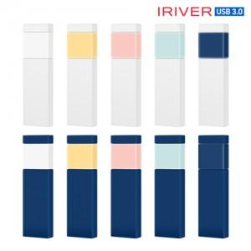

【상세/제작정보】

【인쇄/포장옵션】 | 풀칼라 / 포장지포장

【공급단가】 | 수량 | 50~ | 100~ | 500~ | 1,000~ | 3,000~
*VAT별도 | 16G | 9,430원 | 9,200원 | 8,820원 | 8,600원 | 8,370원
 | 32G | 11,810원 | 11,530원 | 11,060원 | 10,770원 | 10,490원
 | 64G | 16,470원 | 16,080원 | 15,420원 | 15,020원 | 14,630원
 | 128G | 29,200원 | 28,500원 | 27,330원 | 26,630원 | 25,930원

【상품 URL】 | https://www.synergygift.co.kr:443/src/goods_detail.php?gdno=21241

